상품제안서
잭니클라우스 70특대 3단전자동 | 상품코드: F09194

 |  |  |  |  |  |  | 02-412-0044 | www.easy1.co.kr
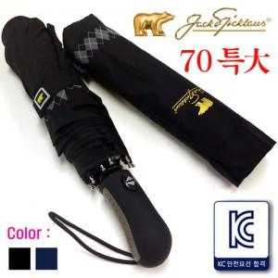

【상세/제작정보】

【인쇄/포장옵션】 | 실크 / 포장불가능

【공급단가】 | 수량 | 100~ | 300~ | 500~ | 1,000~ | 3,000~
*VAT별도 | 단가 | 16,060원 | 15,470원 | 14,870원 | 14,280원 | 13,920원

【상품 URL】 | http://www.easy1.co.kr/src/goods_detail.php?gdno=9194

